CP_SauceDemo
Id | Descripción del TC | Precondiciones | Prioridad | Tipo de caso | Pasos a ejecutar | Resultado esperado | Resultado Obtenido
CP_001 | Login correcto. Credenciales validas | Ingresar a la pagina https://www.saucedemo.com | Alta | Positivo | 1- Ingresar a Saucedemo 2- Ingresar Usuario Valido 3- Ingresar Password Valido 4- Hacer Click en el Boton "Login" | 1- Se muestra pagina principal de Saucedemo 2-Se ingresa el Usuario 3-Se ingresa el Password 4-Se ingresa al sitio Saucedemo exitosamente | Exitoso | 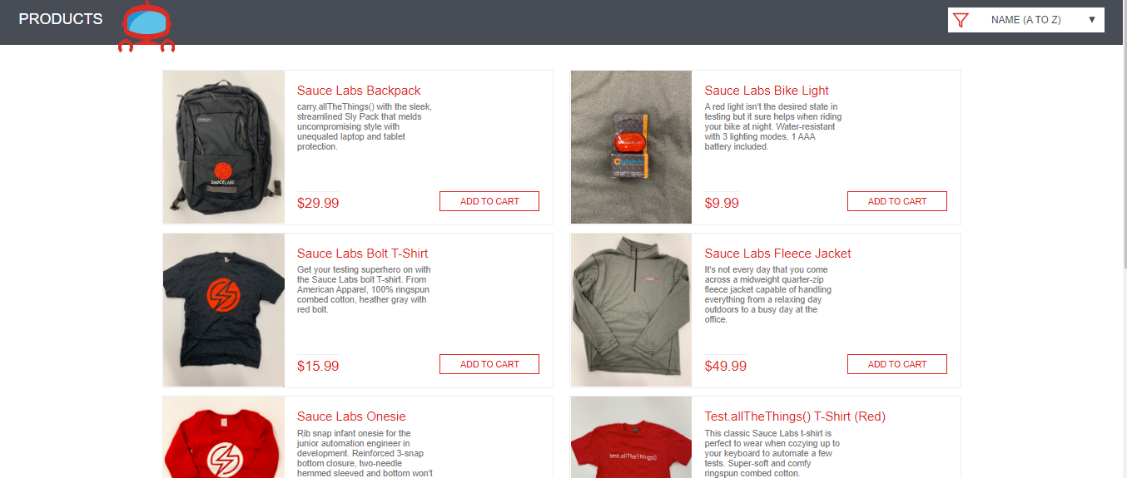
CP_002 | Realizar el Login a la pagina https://www.saucedemo.com desde el navegador Chrome-(Celular) | Ingresar a la pagina https://www.saucedemo.com | Alta | Positivo | 1- Ingresar a Saucedemo 2- Ingresar Usuario Valido 3- Ingresar Password Valido 4- Hacer Click en el Boton "Login" | 1- Se muestra pagina principal de Saucedemo 2-Se realice el login correctamente 3-Agregar los items al carrito correctamente | Exitoso

